001
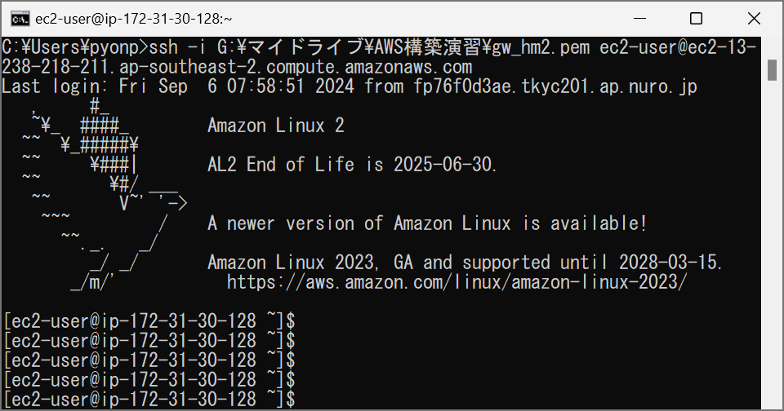
コマンドプロンプトで以下のコマンドを実行する。
ssh -i G:\マイドライブ\AWS構築演習\gw_hm2.pem ec2-user@ec2-13-238-218-211.ap-southeast-2.compute.amazonaws.com

EC2インスタンスへのSSH接続が行えること。

002
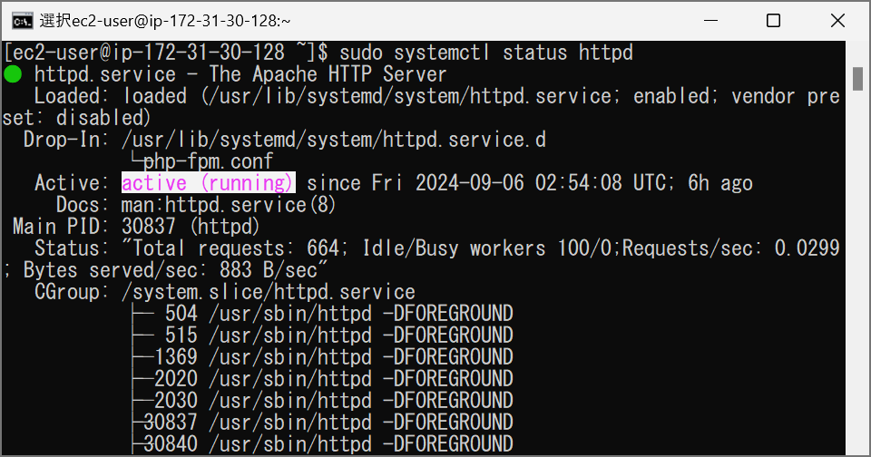
コマンドプロンプトで以下のコマンドを実行する。
sudo systemctl status httpd

「active (running)」と表示されていること。

003
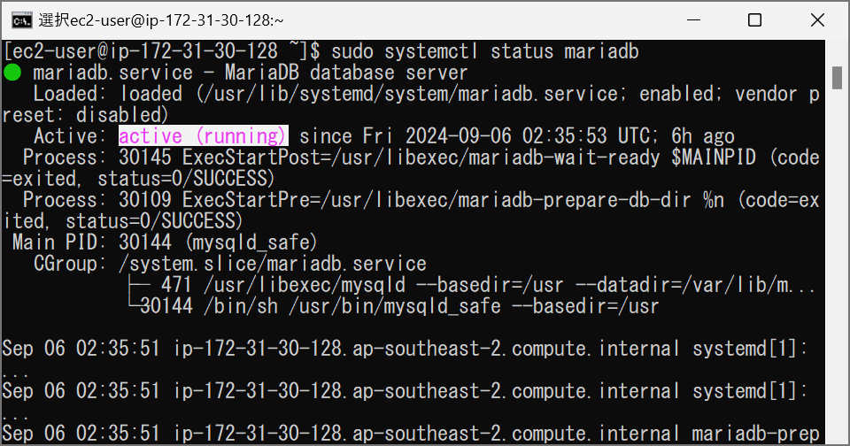
コマンドプロンプトで以下のコマンドを実行する。
sudo systemctl status mariadb

「active (running)」と表示されていること。

004
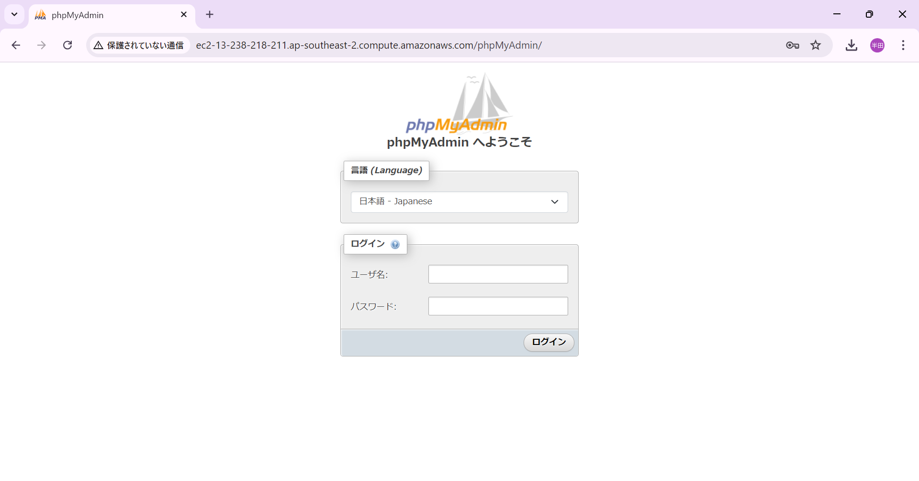
Webブラウザで以下のURLにアクセスする。
http://ec2-13-238-218-211.ap-southeast-2.compute.amazonaws.com/phpMyAdmin

phpMyAdminログイン画面に遷移すること。

005
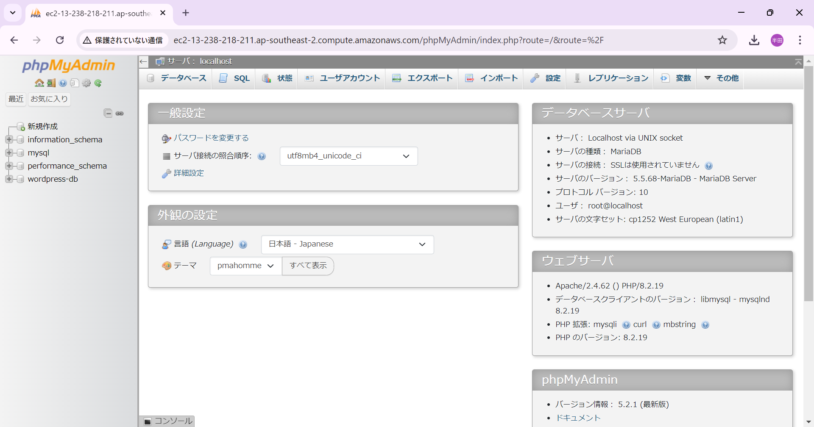
phpMyAdminログイン画面でユーザー名・パスワードを入力して「ログイン」を押下する。
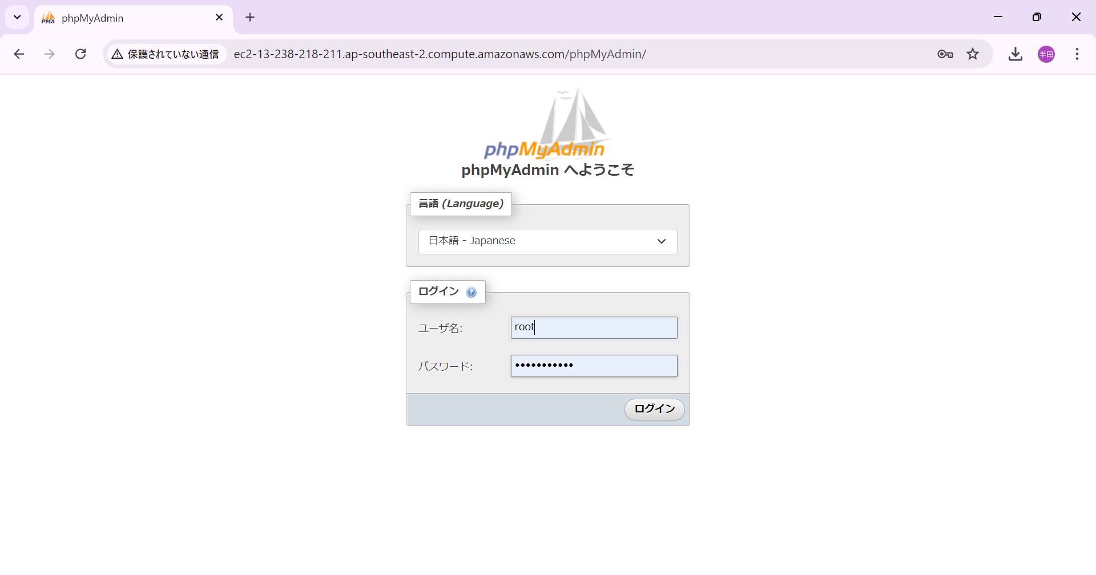

phpMyAdminメイン画面に遷移すること。

006
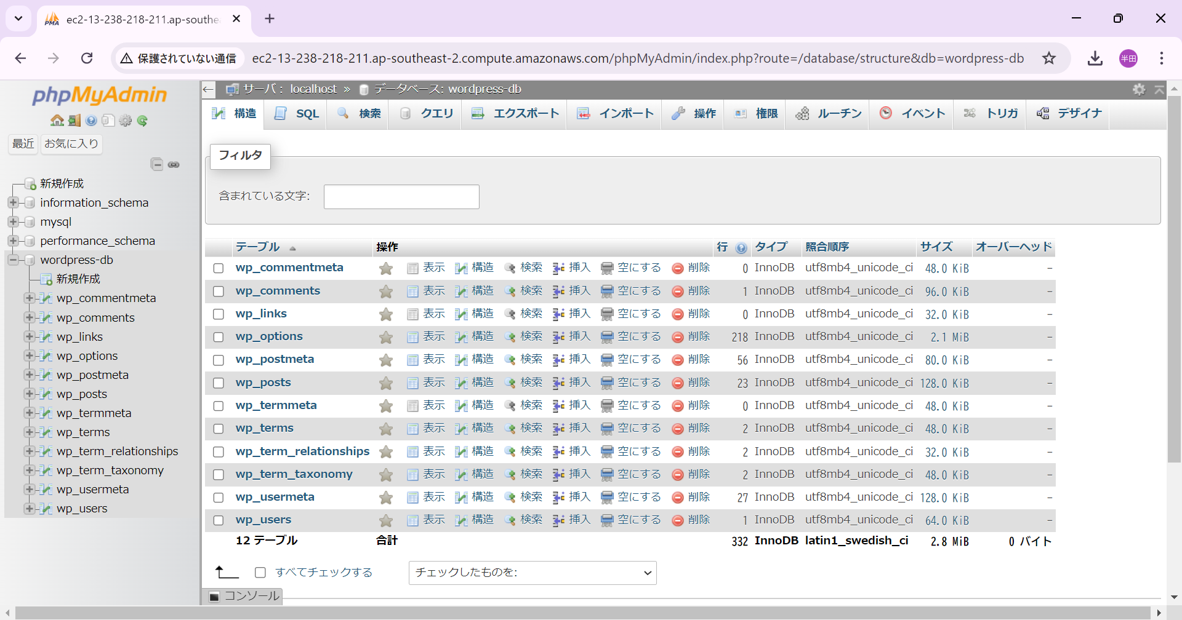
phpMyAdminメイン画面の左側メニューの「wordpress-db」を押下する。
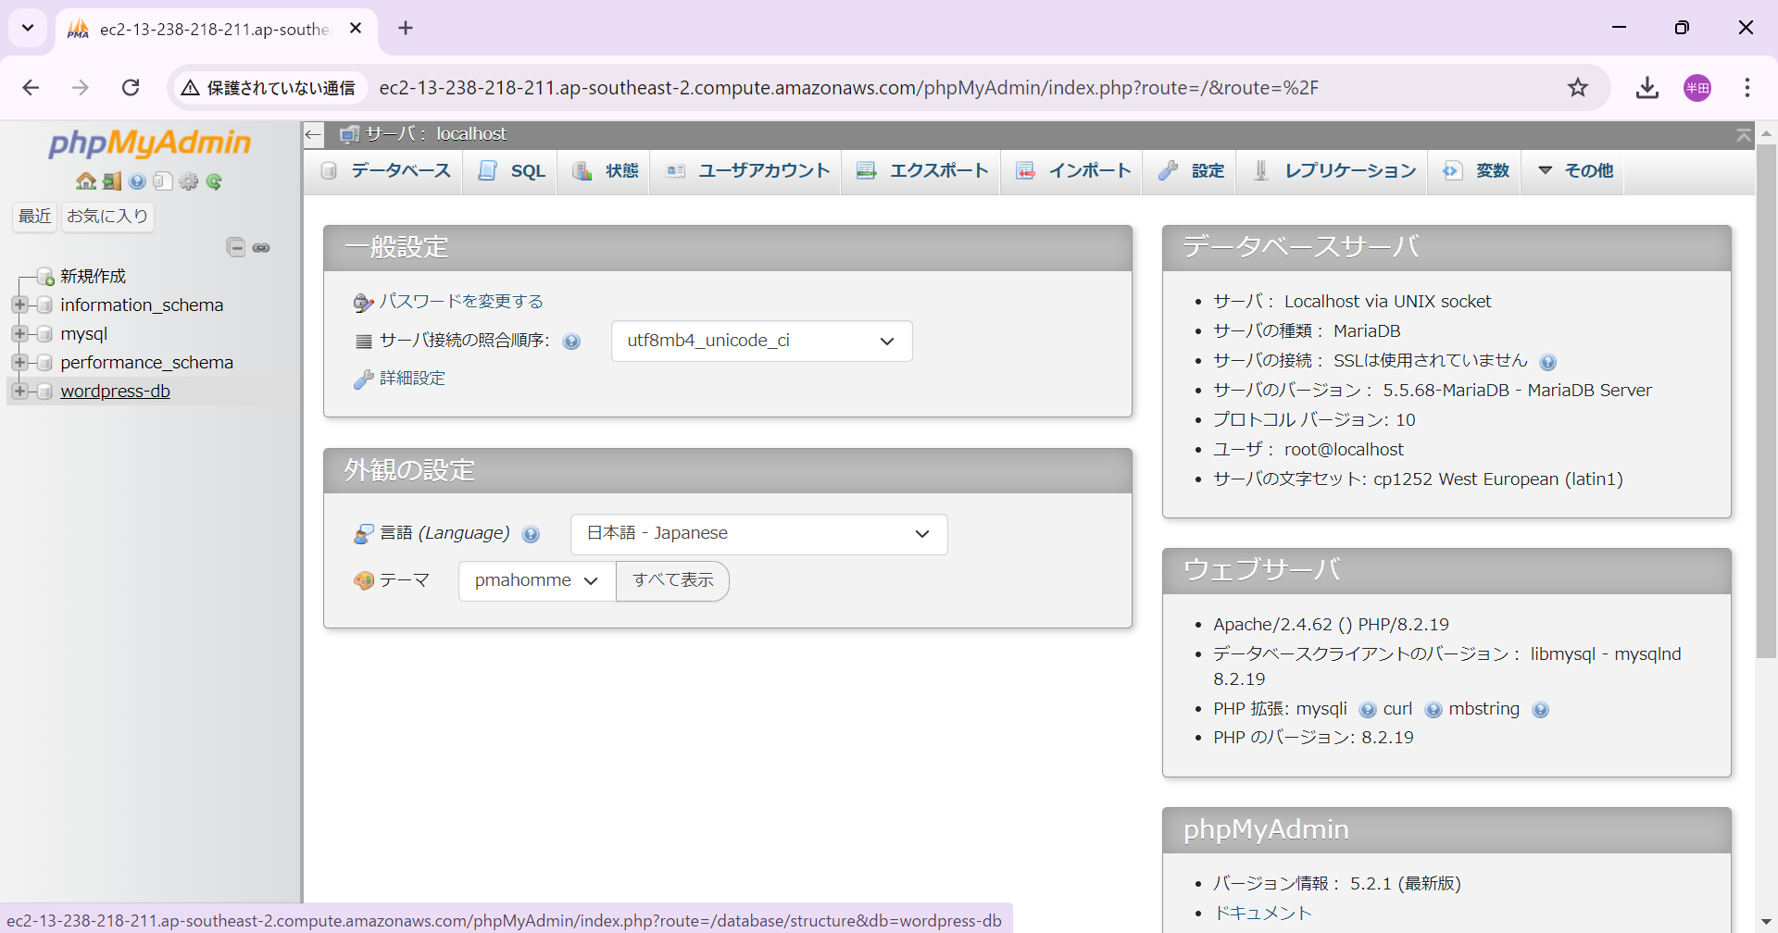

wordpress-dbが表示されること。

007
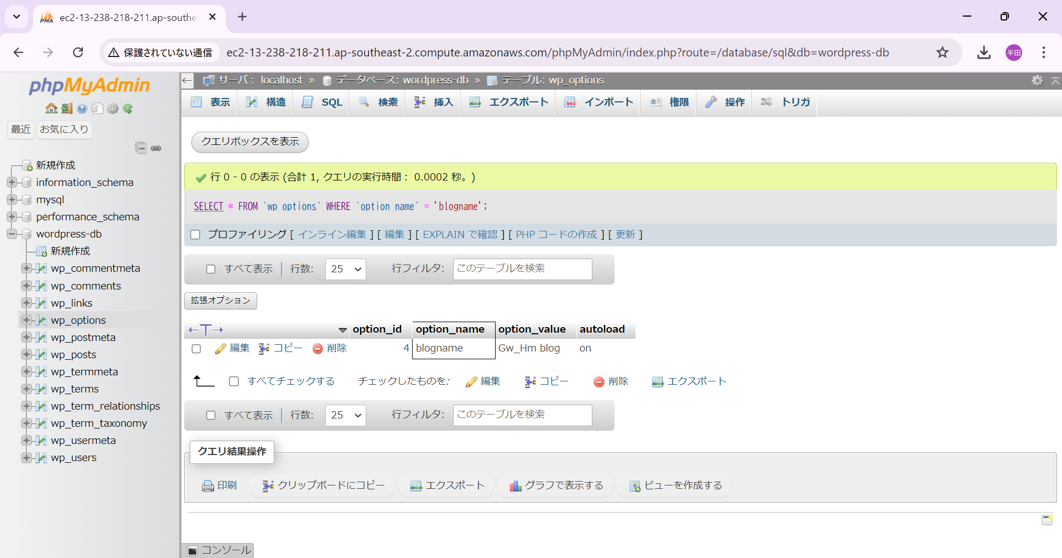
phpMyAdminメイン画面の「SQL」タブを押下し、以下を入力して「実行」を押下する。
SELECT * FROM `wp_options` WHERE `option_name` = 'blogname';
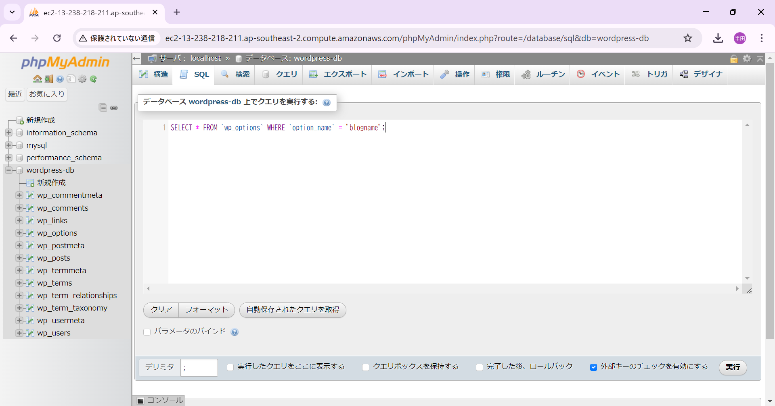

option_valueが「Gw_Hm blog」のレコードが表示されること。

008
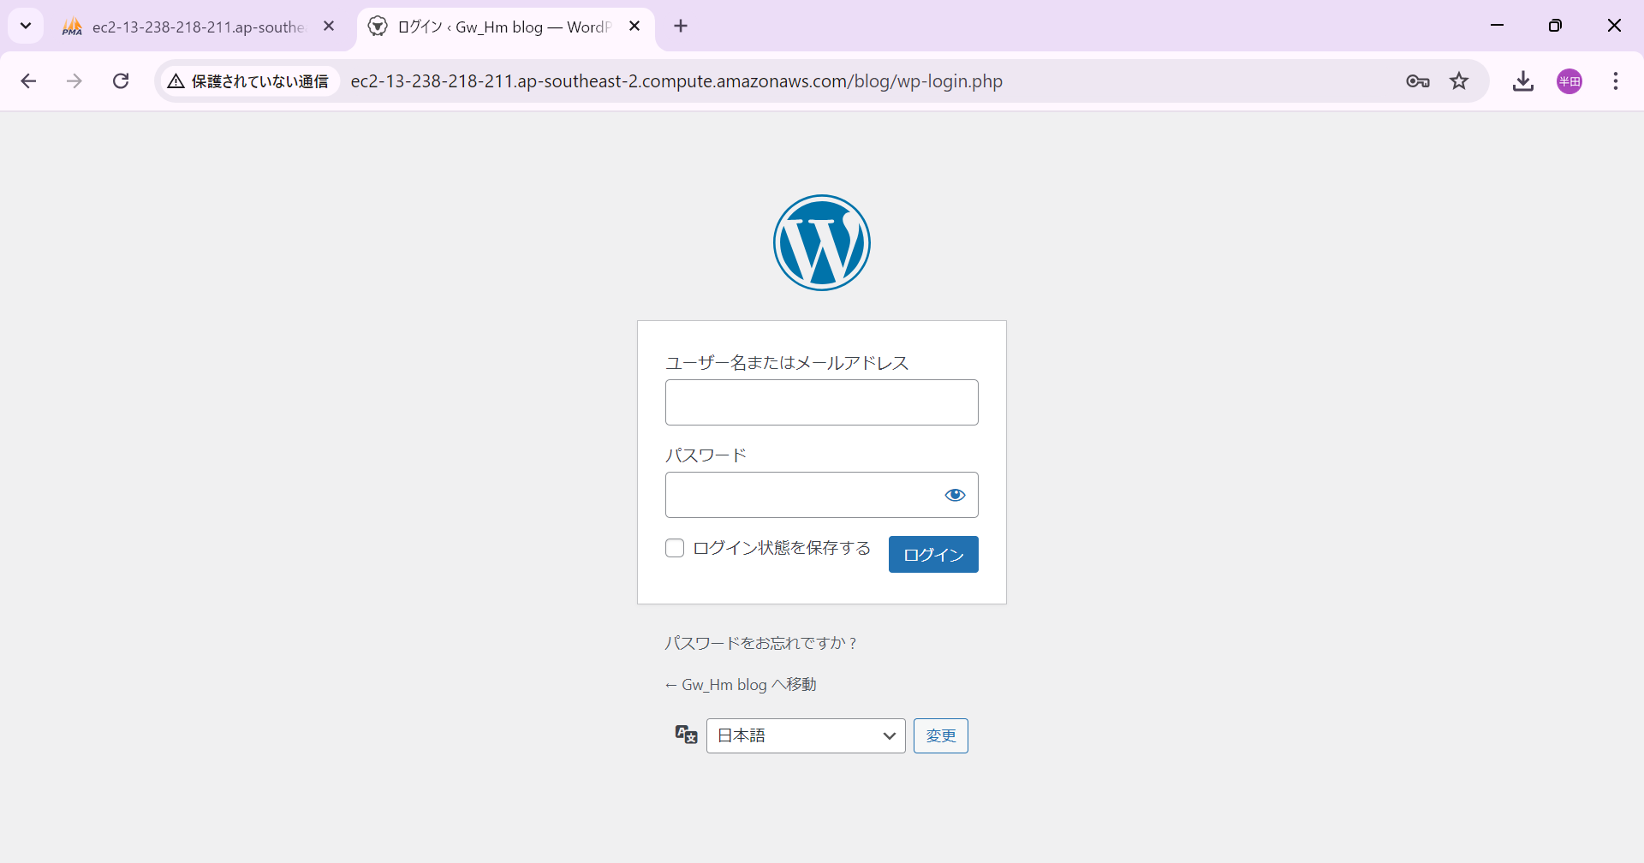
Webブラウザで以下のURLにアクセスする。
http://ec2-13-238-218-211.ap-southeast-2.compute.amazonaws.com/blog/wp-login.php

WordPressログイン画面が表示されること。

009
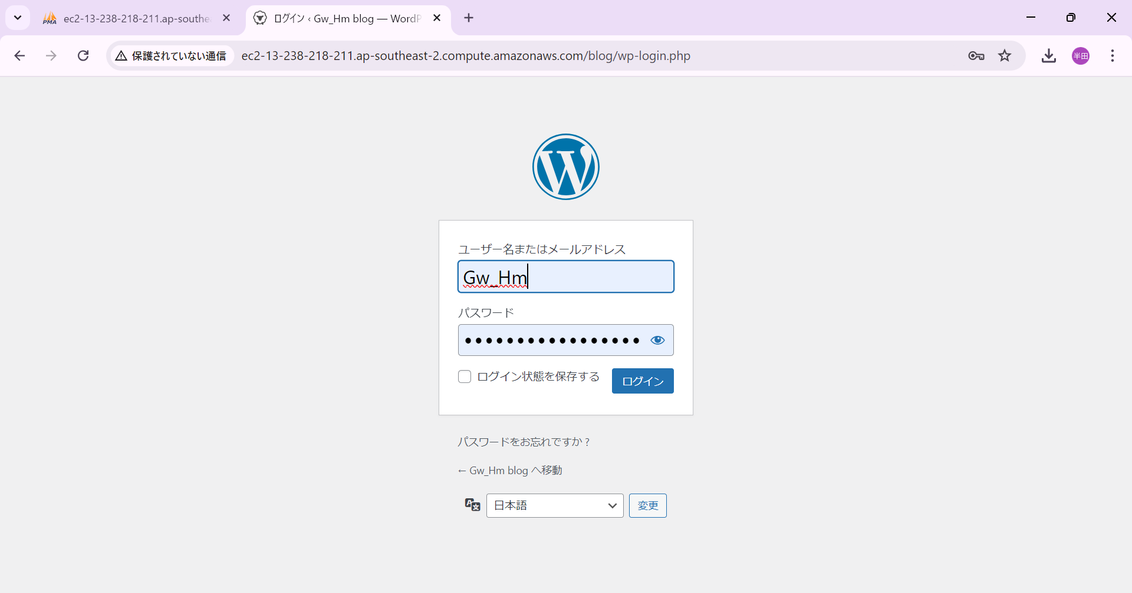

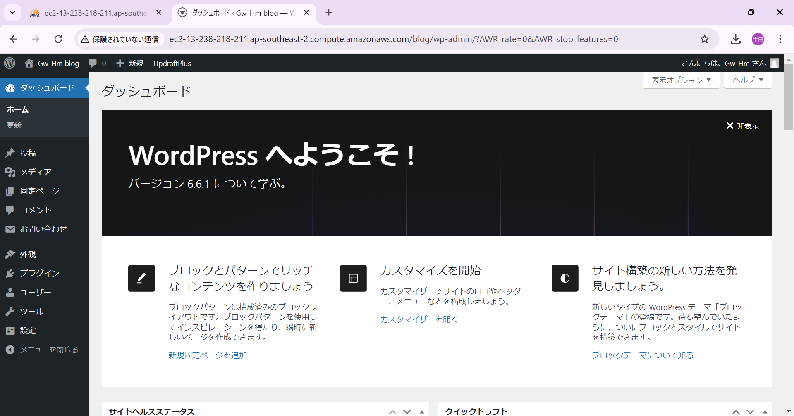

010
